Proyecto

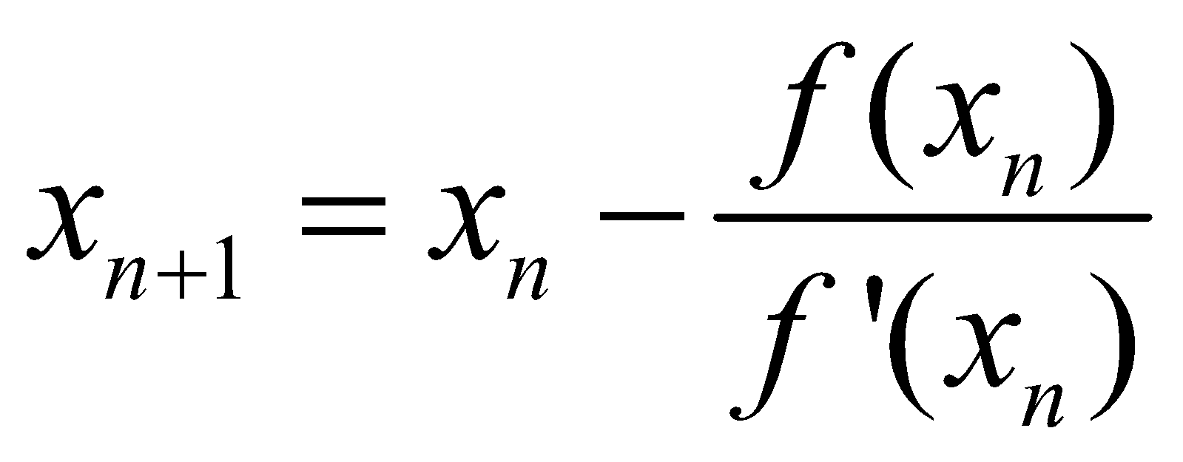
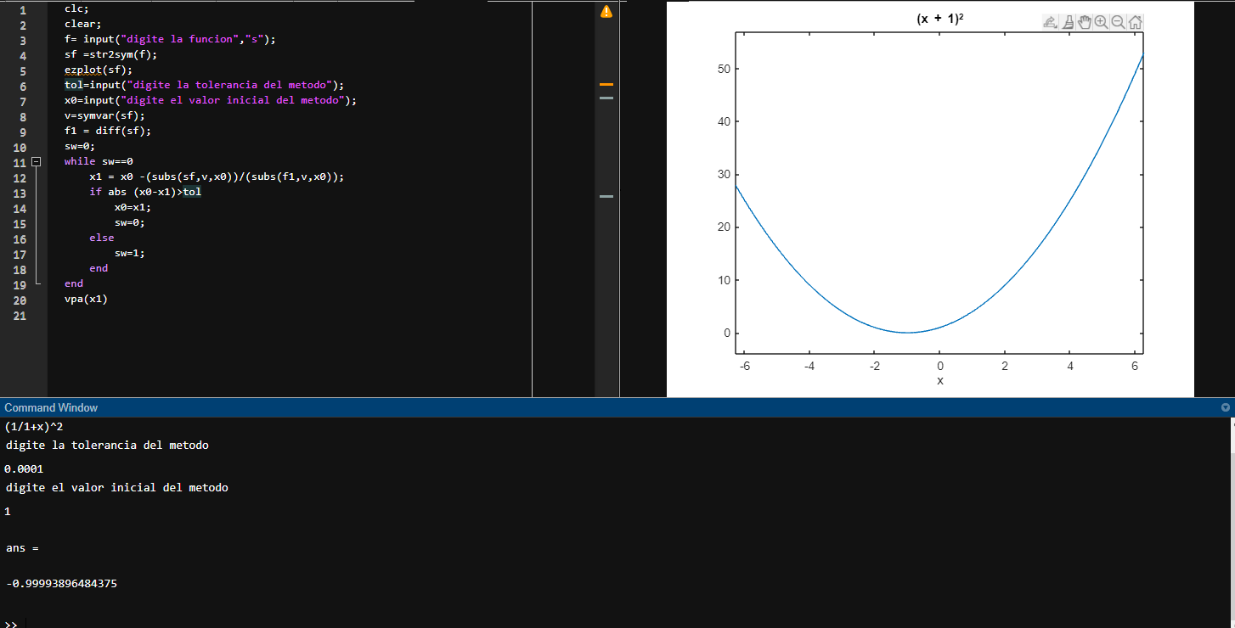
 |  |  |  |  |  |  | Vmax | 1
 |  |  |  |  |  |  | km | 1
 |  |  |  |  |  |  | E | 0.0001

 | f(x)=(1*x)/(1+x)
 | f'(x)=(1/1+x)^2
graficar |  |  | n | Pn-1 | f(Pn-1) | f'(Pn-1) | Pn | f(Pn) | E | Verificacion | Verifiacion 2
 | x | f(x) | 1 | 0.25 | 0.2 | 0.64 | -0.0625 | -0.066666666667 | 0.0001 | Fracaso | fracaso
 | 1 | 0.25 | 2 | 0.11111111111 | 0.1 | 0.81 | -0.012345679012 | -0.0125 | 1.0001 | Fracaso | Éxito
 | 2 | 0.11111111111 | 3 | 0.0625 | 0.058823529412 | 0.88581314879 | -0.00390625 | -0.0039215686275 | 2.0001 | Fracaso | Éxito
 | 3 | 0.0625 | 4 | 0.04 | 0.038461538462 | 0.92455621302 | -0.0016 | -0.0016025641026 | 3.0001 | Fracaso | Éxito
 | 4 | 0.04 | 5 | 0.027777777778 | 0.027027027027 | 0.94667640614 | -0.00077160493827 | -0.0007722007722 | 4.0001 | Fracaso | Éxito
 | 5 | 0.027777777778 | 6 | 0.020408163265 | 0.02 | 0.9604 | -0.00041649312786 | -0.00041666666667 | 5.0001 | Fracaso | Éxito
 | 6 | 0.020408163265 | 7 | 0.015625 | 0.015384615385 | 0.96946745562 | -0.000244140625 | -0.0002442002442 | 6.0001 | Fracaso | Éxito
 | 7 | 0.015625 | 8 | 0.012345679012 | 0.012195121951 | 0.9757584771 | -0.00015241579028 | -0.00015243902439 | 7.0001 | Fracaso | Éxito
 | 8 | 0.012345679012 | 9 | 0.01 | 0.009900990099 | 0.98029604941 | -0.0001 | -0.000100010001 | 8.0001 | Fracaso | Éxito
 | 9 | 0.01
 | 10 | 0.0082644628099
 | 11 | 0.0069444444444
 | 12 | 0.0059171597633
 | 13 | 0.0051020408163
 | 14 | 0.0044444444444
 | 15 | 0.00390625
 | 16 | 0.0034602076125
 | 17 | 0.0030864197531
 | 18 | 0.0027700831025
 | 19 | 0.0025
 | 20 | 0.0022675736961
 | 21 | 0.0020661157025
 | 22 | 0.0018903591682
 | 23 | 0.0017361111111
 | 24 | 0.0016
 | 25 | 0.0014792899408
 | 26 | 0.0013717421125
 | 27 | 0.0012755102041
 | 28 | 0.0011890606421
 | 29 | 0.0011111111111
 | 30 | 0.0010405827263
 | 31 | 0.0009765625
 | 32 | 0.00091827364555
 | 33 | 0.00086505190311
 | 34 | 0.00081632653061
 | 35 | 0.00077160493827
 | 36 | 0.00073046018992
 | 37 | 0.00069252077562
 | 38 | 0.00065746219592
 | 39 | 0.000625
 | 40 | 0.00059488399762
 | 41 | 0.00056689342404
 | 42 | 0.00054083288264
 | 43 | 0.00051652892562
 | 44 | 0.00049382716049
 | 45 | 0.00047258979206
 | 46 | 0.00045269352648
 | 47 | 0.00043402777778
 | 48 | 0.00041649312786
 | 49 | 0.0004
 | 50 | 0.0003844675125
 | 51 | 0.00036982248521
 | 52 | 0.00035599857601
 | 53 | 0.00034293552812
 | 54 | 0.0003305785124
 | 55 | 0.00031887755102
 | 56 | 0.00030778701139
 | 57 | 0.00029726516052
 | 58 | 0.0002872737719
 | 59 | 0.00027777777778
 | 60 | 0.00026874496103
 | 61 | 0.00026014568158
 | 62 | 0.00025195263291
 | 63 | 0.000244140625
 | 64 | 0.00023668639053
 | 65 | 0.00022956841139
 | 66 | 0.0002227667632
 | 67 | 0.00021626297578
 | 68 | 0.00021003990758
 | 69 | 0.00020408163265
 | 70 | 0.00019837333862
 | 71 | 0.00019290123457
 | 72 | 0.00018765246763
 | 73 | 0.00018261504748
 | 74 | 0.00017777777778
 | 75 | 0.00017313019391
 | 76 | 0.00016866250632
 | 77 | 0.00016436554898
 | 78 | 0.00016023073225
 | 79 | 0.00015625
 | 80 | 0.00015241579028
 | 81 | 0.00014872099941
 | 82 | 0.00014515894905
 | 83 | 0.00014172335601
 | 84 | 0.0001384083045
 | 85 | 0.00013520822066
 | 86 | 0.00013211784912
 | 87 | 0.0001291322314
 | 88 | 0.00012624668602
 | 89 | 0.00012345679012
 | 90 | 0.00012075836252
 | 91 | 0.00011814744802
 | 92 | 0.00011562030293
 | 93 | 0.00011317338162
 | 94 | 0.0001108033241
 | 95 | 0.00010850694444
 | 96 | 0.00010628122011
 | 97 | 0.00010412328197
 | 98 | 0.00010203040506
 | 99 | 0.0001
 | 100 | 9.8029604941E-05
 | 101 | 9.6116878124E-05
 | 102 | 9.4259590913E-05
 | 103 | 9.2455621302E-05
 | 104 | 9.0702947846E-05
 | 105 | 8.8999644001E-05
 | 106 | 8.7343872827E-05
 | 107 | 8.573388203E-05
 | 108 | 8.4167999327E-05
 | 109 | 8.2644628099E-05
 | 110 | 8.1162243324E-05
 | 111 | 7.9719387755E-05
 | 112 | 7.8314668337E-05
 | 113 | 7.6946752847E-05
 | 114 | 7.561436673E-05
 | 115 | 7.4316290131E-05
 | 116 | 7.3051355103E-05
 | 117 | 7.1818442976E-05
 | 118 | 7.0616481887E-05
 | 119 | 6.9444444444E-05
 | 120 | 6.8301345537E-05
 | 121 | 6.7186240258E-05
 | 122 | 6.6098221958E-05
 | 123 | 6.5036420395E-05
 | 124 | 0.000064
 | 125 | 6.2988158226E-05
 | 126 | 6.2000124E-05
 | 127 | 6.103515625E-05
 | 128 | 6.0092542515E-05
 | 129 | 5.9171597633E-05
 | 130 | 5.8271662491E-05
 | 131 | 5.7392102847E-05
 | 132 | 5.6532308214E-05
 | 133 | 5.56916908E-05
 | 134 | 5.4869684499E-05
 | 135 | 5.4065743945E-05
 | 136 | 5.3279343598E-05
 | 137 | 5.2509976896E-05
 | 138 | 5.1757155427E-05
 | 139 | 5.1020408163E-05
 | 140 | 5.029928072E-05
 | 141 | 4.9593334656E-05
 | 142 | 4.8902146804E-05
 | 143 | 4.8225308642E-05
 | 144 | 4.7562425684E-05
 | 145 | 4.6913116907E-05
 | 146 | 4.6277014207E-05
 | 147 | 4.565376187E-05
 | 148 | 4.504301608E-05
 | 149 | 4.4444444444E-05
 | 150 | 4.3857725538E-05
 | 151 | 4.3282548476E-05
 | 152 | 4.2718612499E-05
 | 153 | 4.2165626581E-05
 | 154 | 4.1623309053E-05
 | 155 | 4.1091387245E-05
 | 156 | 4.0569597144E-05
 | 157 | 4.0057683064E-05
 | 158 | 3.9555397334E-05
 | 159 | 3.90625E-05
 | 160 | 3.8578758536E-05
 | 161 | 3.8103947569E-05
 | 162 | 3.7637848621E-05
 | 163 | 3.7180249851E-05
 | 164 | 3.6730945822E-05
 | 165 | 3.6289737262E-05
 | 166 | 3.5856430851E-05
 | 167 | 3.5430839002E-05
 | 168 | 3.5012779665E-05
 | 169 | 3.4602076125E-05
 | 170 | 3.4198556821E-05
 | 171 | 3.3802055165E-05
 | 172 | 3.3412409369E-05
 | 173 | 3.302946228E-05
 | 174 | 3.2653061224E-05
 | 175 | 3.2283057851E-05
 | 176 | 3.1919307989E-05
 | 177 | 3.1561671506E-05
 | 178 | 3.1210012172E-05
 | 179 | 3.0864197531E-05
 | 180 | 3.0524098776E-05
 | 181 | 3.0189590629E-05
 | 182 | 2.9860551226E-05
 | 183 | 2.9536862004E-05
 | 184 | 2.9218407597E-05
 | 185 | 2.8905075731E-05
 | 186 | 2.8596757128E-05
 | 187 | 2.8293345405E-05
 | 188 | 2.7994736989E-05
 | 189 | 2.7700831025E-05
 | 190 | 2.7411529289E-05
 | 191 | 2.7126736111E-05
 | 192 | 2.6846358291E-05
 | 193 | 2.6570305027E-05
 | 194 | 2.6298487837E-05
 | 195 | 2.6030820491E-05
 | 196 | 2.5767218944E-05
 | 197 | 2.5507601265E-05
 | 198 | 2.5251887579E-05
 | 199 | 0.000025
 | 200 | 2.4751862578E-05
 | 201 | 2.4507401235E-05
 | 202 | 2.4266543716E-05
 | 203 | 2.4029219531E-05
 | 204 | 2.3795359905E-05
 | 205 | 2.3564897728E-05
 | 206 | 2.3337767509E-05
 | 207 | 2.3113905325E-05
 | 208 | 2.2893248781E-05
 | 209 | 2.2675736961E-05
 | 210 | 2.2461310393E-05
 | 211 | 2.2249911E-05
 | 212 | 2.2041482069E-05
 | 213 | 2.1835968207E-05
 | 214 | 2.1633315306E-05
 | 215 | 2.1433470508E-05
 | 216 | 2.123638217E-05
 | 217 | 2.1041999832E-05
 | 218 | 2.0850274181E-05
 | 219 | 2.0661157025E-05
 | 220 | 2.0474601257E-05
 | 221 | 2.0290560831E-05
 | 222 | 2.010899073E-05
 | 223 | 1.9929846939E-05
 | 224 | 1.975308642E-05
 | 225 | 1.9578667084E-05
 | 226 | 1.9406547769E-05
 | 227 | 1.9236688212E-05
 | 228 | 1.9069049027E-05
 | 229 | 1.8903591682E-05
 | 230 | 1.8740278481E-05
 | 231 | 1.8579072533E-05
 | 232 | 1.8419937741E-05
 | 233 | 1.8262838776E-05
 | 234 | 1.8107741059E-05
 | 235 | 1.7954610744E-05
 | 236 | 1.7803414695E-05
 | 237 | 1.7654120472E-05
 | 238 | 1.7506696311E-05
 | 239 | 1.7361111111E-05
 | 240 | 1.7217334412E-05
 | 241 | 1.7075336384E-05
 | 242 | 1.6935087808E-05
 | 243 | 1.6796560064E-05
 | 244 | 1.6659725115E-05
 | 245 | 1.6524555489E-05
 | 246 | 1.6391024275E-05
 | 247 | 1.6259105099E-05
 | 248 | 1.6128772117E-05
 | 249 | 0.000016
 | 250 | 1.5872763924E-05
 | 251 | 1.5747039557E-05
 | 252 | 1.5622803043E-05
 | 253 | 1.5500031E-05
 | 254 | 1.53787005E-05
 | 255 | 1.5258789062E-05
 | 256 | 1.5140274645E-05
 | 257 | 1.5023135629E-05
 | 258 | 1.4907350815E-05
 | 259 | 1.4792899408E-05
 | 260 | 1.4679761013E-05
 | 261 | 1.4567915623E-05
 | 262 | 1.4457343608E-05
 | 263 | 1.4348025712E-05
 | 264 | 1.423994304E-05
 | 265 | 1.4133077054E-05
 | 266 | 1.4027409558E-05
 | 267 | 1.39229227E-05
 | 268 | 1.3819598955E-05
 | 269 | 1.3717421125E-05
 | 270 | 1.3616372326E-05
 | 271 | 1.3516435986E-05
 | 272 | 1.3417595835E-05
 | 273 | 1.33198359E-05
 | 274 | 1.3223140496E-05
 | 275 | 1.3127494224E-05
 | 276 | 1.3032881961E-05
 | 277 | 1.2939288857E-05
 | 278 | 1.2846700325E-05
 | 279 | 1.2755102041E-05
 | 280 | 1.2664479933E-05
 | 281 | 1.257482018E-05
 | 282 | 1.2486109204E-05
 | 283 | 1.2398333664E-05
 | 284 | 1.2311480456E-05
 | 285 | 1.2225536701E-05
 | 286 | 1.2140489747E-05
 | 287 | 1.205632716E-05
 | 288 | 1.1973036721E-05
 | 289 | 1.1890606421E-05
 | 290 | 1.1809024456E-05
 | 291 | 1.1728279227E-05
 | 292 | 1.1648359329E-05
 | 293 | 1.1569253552E-05
 | 294 | 1.1490950876E-05
 | 295 | 1.1413440467E-05
 | 296 | 1.1336711673E-05
 | 297 | 1.126075402E-05
 | 298 | 1.1185557209E-05
 | 299 | 1.1111111111E-05
 | 300 | 1.1037405768E-05
 | 301 | 1.0964431385E-05
 | 302 | 1.0892178327E-05
 | 303 | 1.0820637119E-05
 | 304 | 1.0749798441E-05
 | 305 | 1.0679653125E-05
 | 306 | 1.0610192151E-05
 | 307 | 1.0541406645E-05
 | 308 | 1.0473287879E-05
 | 309 | 1.0405827263E-05
 | 310 | 1.0339016346E-05
 | 311 | 1.0272846811E-05
 | 312 | 1.0207310476E-05
 | 313 | 1.0142399286E-05
 | 314 | 1.0078105316E-05
 | 315 | 1.0014420766E-05
 | 316 | 9.9513379574E-06
 | 317 | 9.8888493335E-06
 | 318 | 9.8269474553E-06
 | 319 | 9.765625E-06
 | 320 | 9.7048747586E-06
 | 321 | 9.6446896339E-06
 | 322 | 9.5850626384E-06
 | 323 | 9.5259868922E-06
 | 324 | 9.4674556213E-06
 | 325 | 9.4094621551E-06
 | 326 | 9.3519999252E-06
 | 327 | 9.2950624628E-06
 | 328 | 9.2386433976E-06
 | 329 | 9.1827364555E-06
 | 330 | 9.127335457E-06
 | 331 | 9.0724343156E-06
 | 332 | 9.018027036E-06
 | 333 | 8.9641077127E-06
 | 334 | 8.910670528E-06
 | 335 | 8.8577097506E-06
 | 336 | 8.8052197343E-06
 | 337 | 8.7531949161E-06
 | 338 | 8.7016298153E-06
 | 339 | 8.6505190311E-06
 | 340 | 8.5998572424E-06
 | 341 | 8.5496392052E-06
 | 342 | 8.4998597523E-06
 | 343 | 8.4505137912E-06
 | 344 | 8.4015963033E-06
 | 345 | 8.3531023422E-06
 | 346 | 8.3050270329E-06
 | 347 | 8.2573655701E-06
 | 348 | 8.2101132175E-06
 | 349 | 8.1632653061E-06
 | 350 | 8.1168172336E-06
 | 351 | 8.0707644628E-06
 | 352 | 8.0251025207E-06
 | 353 | 7.9798269974E-06
 | 354 | 7.9349335449E-06
 | 355 | 7.8904178765E-06
 | 356 | 7.8462757652E-06
 | 357 | 7.802503043E-06
 | 358 | 7.7590955998E-06
 | 359 | 7.7160493827E-06
 | 360 | 7.6733603947E-06
 | 361 | 7.631024694E-06
 | 362 | 7.5890383929E-06
 | 363 | 7.5473976573E-06
 | 364 | 7.5060987052E-06
 | 365 | 7.4651378064E-06
 | 366 | 7.4245112815E-06
 | 367 | 7.3842155009E-06
 | 368 | 7.3442468842E-06
 | 369 | 7.3046018992E-06
 | 370 | 7.2652770613E-06
 | 371 | 7.2262689328E-06
 | 372 | 7.1875741219E-06
 | 373 | 7.1491892819E-06
 | 374 | 7.1111111111E-06
 | 375 | 7.0733363513E-06
 | 376 | 7.0358617875E-06
 | 377 | 6.9986842474E-06
 | 378 | 6.9618006001E-06
 | 379 | 6.9252077562E-06
 | 380 | 6.8889026667E-06
 | 381 | 6.8528823223E-06
 | 382 | 6.8171437531E-06
 | 383 | 6.7816840278E-06
 | 384 | 6.746500253E-06
 | 385 | 6.7115895729E-06
 | 386 | 6.6769491684E-06
 | 387 | 6.6425762568E-06
 | 388 | 6.608468091E-06
 | 389 | 6.5746219592E-06
 | 390 | 6.5410351842E-06
 | 391 | 6.5077051229E-06
 | 392 | 6.4746291656E-06
 | 393 | 6.441804736E-06
 | 394 | 6.4092292902E-06
 | 395 | 6.3769003163E-06
 | 396 | 6.3448153341E-06
 | 397 | 6.3129718946E-06
 | 398 | 6.2813675793E-06
 | 399 | 0.00000625
 | 400 | 6.2188667981E-06
 | 401 | 6.1879656444E-06
 | 402 | 6.1572942386E-06
 | 403 | 6.1268503088E-06
 | 404 | 6.096631611E-06
 | 405 | 6.066635929E-06
 | 406 | 6.0368610737E-06
 | 407 | 6.0073048827E-06
 | 408 | 5.9779652202E-06
 | 409 | 5.9488399762E-06
 | 410 | 5.9199270665E-06
 | 411 | 5.8912244321E-06
 | 412 | 5.8627300389E-06
 | 413 | 5.8344418773E-06
 | 414 | 5.806357962E-06
 | 415 | 5.7784763314E-06
 | 416 | 5.7507950474E-06
 | 417 | 5.7233121952E-06
 | 418 | 5.6960258827E-06
 | 419 | 5.6689342404E-06
 | 420 | 5.6420354207E-06
 | 421 | 5.6153275982E-06
 | 422 | 5.5888089689E-06
 | 423 | 5.5624777501E-06
 | 424 | 5.5363321799E-06
 | 425 | 5.5103705173E-06
 | 426 | 5.4845910415E-06
 | 427 | 5.4589920517E-06
 | 428 | 5.4335718671E-06
 | 429 | 5.4083288264E-06
 | 430 | 5.3832612874E-06
 | 431 | 5.3583676269E-06
 | 432 | 5.3336462406E-06
 | 433 | 5.3090955425E-06
 | 434 | 5.2847139649E-06
 | 435 | 5.2604999579E-06
 | 436 | 5.2364519896E-06
 | 437 | 5.2125685453E-06
 | 438 | 5.1888481276E-06
 | 439 | 5.1652892562E-06
 | 440 | 5.1418904674E-06
 | 441 | 5.1186503143E-06
 | 442 | 5.0955673659E-06
 | 443 | 5.0726402078E-06
 | 444 | 5.049867441E-06
 | 445 | 5.0272476824E-06
 | 446 | 5.0047795645E-06
 | 447 | 4.9824617347E-06
 | 448 | 4.9602928557E-06
 | 449 | 4.9382716049E-06
 | 450 | 4.9163966745E-06
 | 451 | 4.8946667711E-06
 | 452 | 4.8730806154E-06
 | 453 | 4.8516369423E-06
 | 454 | 4.8303345007E-06
 | 455 | 4.8091720529E-06
 | 456 | 4.7881483751E-06
 | 457 | 4.7672622566E-06
 | 458 | 4.7465124999E-06
 | 459 | 4.7258979206E-06
 | 460 | 4.705417347E-06
 | 461 | 4.6850696201E-06
 | 462 | 4.6648535936E-06
 | 463 | 4.6447681332E-06
 | 464 | 4.624812117E-06
 | 465 | 4.6049844352E-06
 | 466 | 4.5852839896E-06
 | 467 | 4.5657096939E-06
 | 468 | 4.5462604734E-06
 | 469 | 4.5269352648E-06
 | 470 | 4.507733016E-06
 | 471 | 4.488652686E-06
 | 472 | 4.469693245E-06
 | 473 | 4.4508536737E-06
 | 474 | 4.432132964E-06
 | 475 | 4.4135301179E-06
 | 476 | 4.3950441482E-06
 | 477 | 4.3766740778E-06
 | 478 | 4.3584189399E-06
 | 479 | 4.3402777778E-06
 | 480 | 4.3222496445E-06

